Ｂ表 (修正可能版)
Ｂ表
...
 |  |  |  |  |  |  |  |  |  |  |  |  |  |  |  |  |  |  |  |  |  | 会議出席
 |  |  |  |  |  |  |  |  |  |  |  |  |  |  |  |  |  |  |  |  |  |  | 有 |  | 無
 |  |  |  |  |  |  |  |  |  |  |  |  |  |  |  |  |  |  |  |  |  |  | 有 |  | 無
 |  |  |  |  |  |  |  |  |  |  |  |  |  |  |  |  |  |  |  |  |  |  | 有 |  | 無
...
住 所 |  | 〒
...
住 環 境 |  |  | 戸建 |  |  | 集合住宅 | （ |  | 階 | エレベーター
緊急時連絡先 |  | 氏 名 |  |  |  |  |  | 続 柄

◎:本人 □:男性 ○:女性 ■●:死亡
主:主介護者 副:副介護者 ☆:キーパーソン
家族構成図 |  |  |  |  |  |  | 年金等の種類
 |  |  |  |  |  |  | 介護保険自己負担割合
 |  |  |  |  |  |  | 障害等認定
 |  |  |  |  |  |  | 生活歴（これまでの職業、家庭生活、趣味、習慣など）

 | 独居 | 日中独居 |  |  |  | 子と同居
 | 高齢者世帯 |  |  | その他
家族の介護力及び特記事項

t
要介護度 |  | 申請中 |  |  |  | 区分変更中
 |  | 事業対象者
障害高齢者の日常生活自立度
認知症高齢者の日常生活自立度

入院期間 |  |  |  |  | 年
現在治療中の 疾患 |  | ①
 |  |  |  | 安定
入院の経緯・原因 となった病名等

傷病の経過及び治療経過
...
 |  |  |  |  |  |  |  |  |  |  |  |  | オムツ |  |  | リハビリパンツ |  |  |  |  | その他（ |  |  |  | ）

 |  |  |  |  |  |  |  |  |  |  |  |  | オムツ |  |  | リハビリパンツ |  |  |  |  | その他（ |  |  |  | ）

 |  |  |  |  |  |  |  |  |  |  | 週 | ） | 最終排便

 |  |  |  |  |  |  |  |  |  |  |  |  | 別紙参照 |  |  | ） |  | 一包化 |  | 粉砕 |  | 簡易懸濁法
 |  |  |  |  |  |  |  |  |  |  |  |  |  |  | 無 |  | 有 |  | 睡眠の状態 |  |  | 良 |  | 不良
 |  |  |  |  |  |  |  |  |  |  |  | 飲み忘れが多い,処方が守られていない |  |  |  |  |  |  |  |  |  |  | 服薬拒否
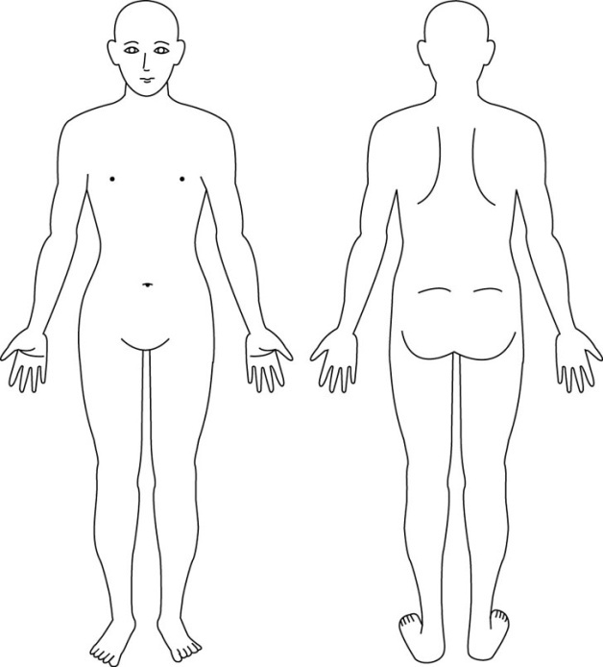
...
 |  |  |  |  |  |  |  |  |  |  |  |  |  |  |  | ）
 |  |  |  |  |  |  |  |  |  |  |  |  |  |  |  | ）
...
 |  |  |  |  |  |  |  |  |  |  | 無 |  |  | 有
...
 |  |  |  |  |  |  |  |  |  |  | 無 |  |  | 有
 |  |  |  |  |  |  |  |  |  |  |  |  |  |  | ）
 |  |  |  |  |  |  |  |  |  |  |  |  |  |  | ） |  |  |  |  | ※麻痺や褥瘡等の位置
 |  |  |  |  |  |  |  |  |  |  |  |  |  |  |  | → |  |  | 再度確認しても同じ答え）
 |  |  |  |  |  |  |  |  |  |  |  |  |  | 夜間不眠・不穏 |  |  |  |  |  | 意欲の低下
 |  |  |  |  |  |  |  |  |  |  |  |  |  | 徘徊 |  |  |  |  |  | その他（ |  |  |  |  | ）
...
 |  |  |  |  |  |  |  |  |  |  |  |  |  | 気管切開 |  |  |  |  | 胃ろう |  |  | 経鼻栄養
 |  |  |  |  |  |  |  |  |  |  |  | 尿路ストーマ |  |  |  |  |  |  | 消化管ストーマ
 |  |  |  |  |  |  |  |  |  |  | 自己注射（ |  |  |  |  | ） |  | その他（ |  |  |  |  |  |  | ）
...

書き方見本
 |  |  |  |  |  |  |  |  |  |  |  |  |  |  |  | (資料２－１）

Ｂ表 おもて
 |  |  |  |  |  |  |  |  |  |  |  |  |  |  |  |  |  |  |  |  |  | ※新規患者の際はすべての項目に記入
...
 |  |  |  |  |  |  |  |  |  |  |  |  |  |  |  |  |  |  |  |  |  | ※看護サマリーについては連携シートの色のついている項目 準拠
...
 |  |  |  |  |  |  |  |  |  |  |  |  |  |  |  |  |  | 会議出席
 |  |  |  |  |  |  |  |  |  |  |  |  |  |  |  |  |  |  | 有 |  | 無
 |  |  |  |  |  |  |  |  |  |  |  |  |  |  |  |  |  |  | 有 |  | 無
 |  |  |  |  |  |  |  |  |  |  |  |  |  |  |  |  |  |  | 有 |  | 無
...
以下の情報は、利用者本人及び家族の同意を得ています。
 |  | 流山 一夫
住 所 |  |  | 〒 | 〇〇〇－〇〇〇〇
...
住 環 境 |  |  |  | 戸建 |  | 集合住宅 | （ | 6 |  | 階 | エレベーター
緊急時連絡先 |  |  | 氏 名 |  |  |  |  |  | 続 柄
 |  |  | 流山 花子 |  |  |  |  |  | 妻
 |  |  | 流山 太郎 |  |  |  |  |  | 子
家族構成図 |  |  |  |  |  |  | 年金等の種類
◎:本人 □:男性 ○:女性 ■●:死亡
主:主介護者 副:副介護者 ☆:キーパーソン
 |  |  |  |  |  |  | 介護保険自己負担割合
 |  |  |  |  |  |  | 障害等認定
キーパーソンは誰か 主たる介護者は誰か |  |  |  |  |  |  | 生活歴（これまでの職業、家庭生活、趣味、習慣など）

 | 独居 |  | 日中独居 |  |  | 子と同居
 | 高齢者世帯 |  |  |  | その他
家族の介護力及び特記事項
医師の説明に関し、本人はうなずいているが状況が読み込めていない様子。妻：話の内容なかなか理解できず、自分の体が心配との話をする。子：介護サービスを使い、今までのように夫婦二人で生活してもらいたい。
...
Ｂ表 うら
 |  |  |  |  |  |  |  |  |  |  |  |  |  |  |  |  |  |  |  |  |  | ※入院時にA表の提示を受けていれば、ADLは変更箇所の記載のみで可能

 |  |  |  |  |  |  |  |  |  |  |  |  |  | 記入日： | 令和 | ○○ | 年 | ○○ | 月 | ○○ | 日

 |  |  |  |  |  |  |  |  |  |  |  |  |  |  |  |  |  |  |  |  |  | 入院連携シートA表の提示を受け、入院後もADLに変わりがないときは 記入不要 ADLに変更ある際は、 具体的な状況記入

 |  |  |  |  |  |  |  |  |  |  |  | 車椅子 | その他（ |  |  |  |  |  |  |  | ）
...
 |  |  |  |  |  |  |  |  |  |  |  |  |  |  |  |  |  |  |  |  |  | 入院中の状況で「一部介助」の場合は、 どの程度の介助を要するか言葉で表記
...

